数据分析
选择进行原因分析的结果

分析人Prepared By： | 批准人Reviewed and Approved By :

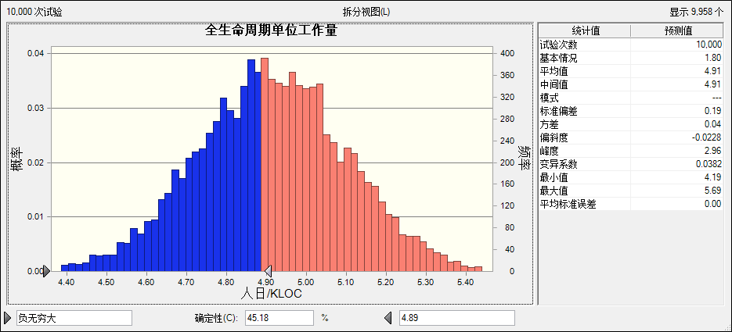
1.通过全生命周期单位工作量的概率分布图分析，可以看到实现目标的概率为45.18%，目标实现概率大幅降低。

根本原因分析
鱼骨图分析

人People
工具Tools

要进行分析的结果

环境Environment

根据头脑风暴、鱼骨图分析得出的问题原因包括几点：

根据头脑风暴可能采取的行动建议包括：

